LEGENDA
MAPS LEGENDS

 | THOUGHT MAP |  |  | PRODUCT MAP |  |  | PROCESS MAP

MAIN
MAIN
y's
Functions
 |  | → | MAIN IDEA |  | → | MAIN PART

Question
PART
Cc
X
Cr
C
x's
x1 -
1
Description
 |  | → | QUESTION |  | → | CHILD PARTS
Answer
y1 = xxxx
Actions
1. Xxxxx
2. Xxxxx
 |  | → | ANSWER
 |  |  |  |  | → | FUNCTIONS

x1 - aaaaa
x2 - bbbbb
 |  | → | ACTION
 |  |  |  |  | → | VARIABLES

Teories
1. Xxxx
2. Xxxx

 |  | → | TEORY

DOE
 |  | → | LINK

 |  | → | CONNECTOR

Comment
 |  | → | COMMENT

TMAP
PROJETO:
MAPA DE RACIOCÍNIO

Caracterização de propriedades mecânicas de MATERIAL A DEFINIR fabricado via Deposição por Energia Direcionada

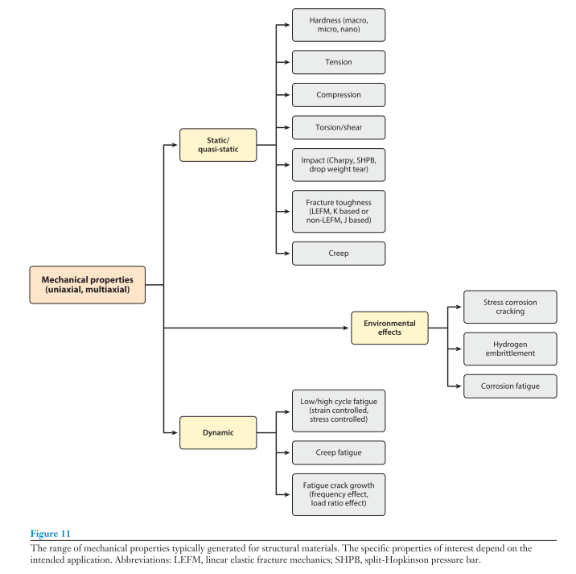

?
?
03/10/2019 21:13 - Como funciona o processo de deposição por energia direcionada a laser com alimentação a pó?
02/10/2019 03:00 - Quais ensaios são geralmente realizados para caracterizar propriedades mecânicas dos materiais?

Clique aqui para ver o mapa de processos
!

!
02/10/2019 03:07 - Os listadas na Figura ( J. J. Lewandowski and M. Seifi, “Metal Additive Manufacturing: A Review of Mechanical Properties,” vol. 46, no. 1, pp. 151–186, 2016.)

03/10/2019 22:00 - Qual dessas características de processo será investigada em maior nível de detalhes?

?

02/10/2019 03:10 - Quais desses ensaios são possíveis de se realizar na UFSC?

!

03/10/2019 19:14 - Ensaio de tração, compressão, dureza, microdureza, microtomografia e outros;

Clique aqui para ver database de equipamentos

?
03/10/2019 20:26 - Qual dos ensaios listados fornece mais informações úteis para cumprir com o objetivo da pesquisa?

!

03/10/2019 20:29 - Prioridade: Informações úteis:
- Módulo de elasticidade; - Tensão e deformação limite de elasticidade; - Tensão e deformação de escoamento (se houver); - Tensão e deformação no ponto de carga máxima; - Tensão e deformação de ruptura; - Tipo de falha (frágil ou ductil);
- Coeficiente de poisson;
- Nível de anisotropia;

A

03/10/2019 20:19 - Marcar reunião com João Dudy do LabMat e registrar:
1. Capacidade de carga das máquinas de tração e compressão;
2. Geometria preferencial do corpo de prova utilizado;
3. Possibilidade de realização dos ensaios de tração e compressão no LabMat;
4. Possibilidade de receber treinamento para realizar os ensaios;

?
02/10/2019 03:10 - Qual a estratégia de amostragem geralmente utilizada para retirar corpos de prova para ensaio?

MAPA CONCEITOS
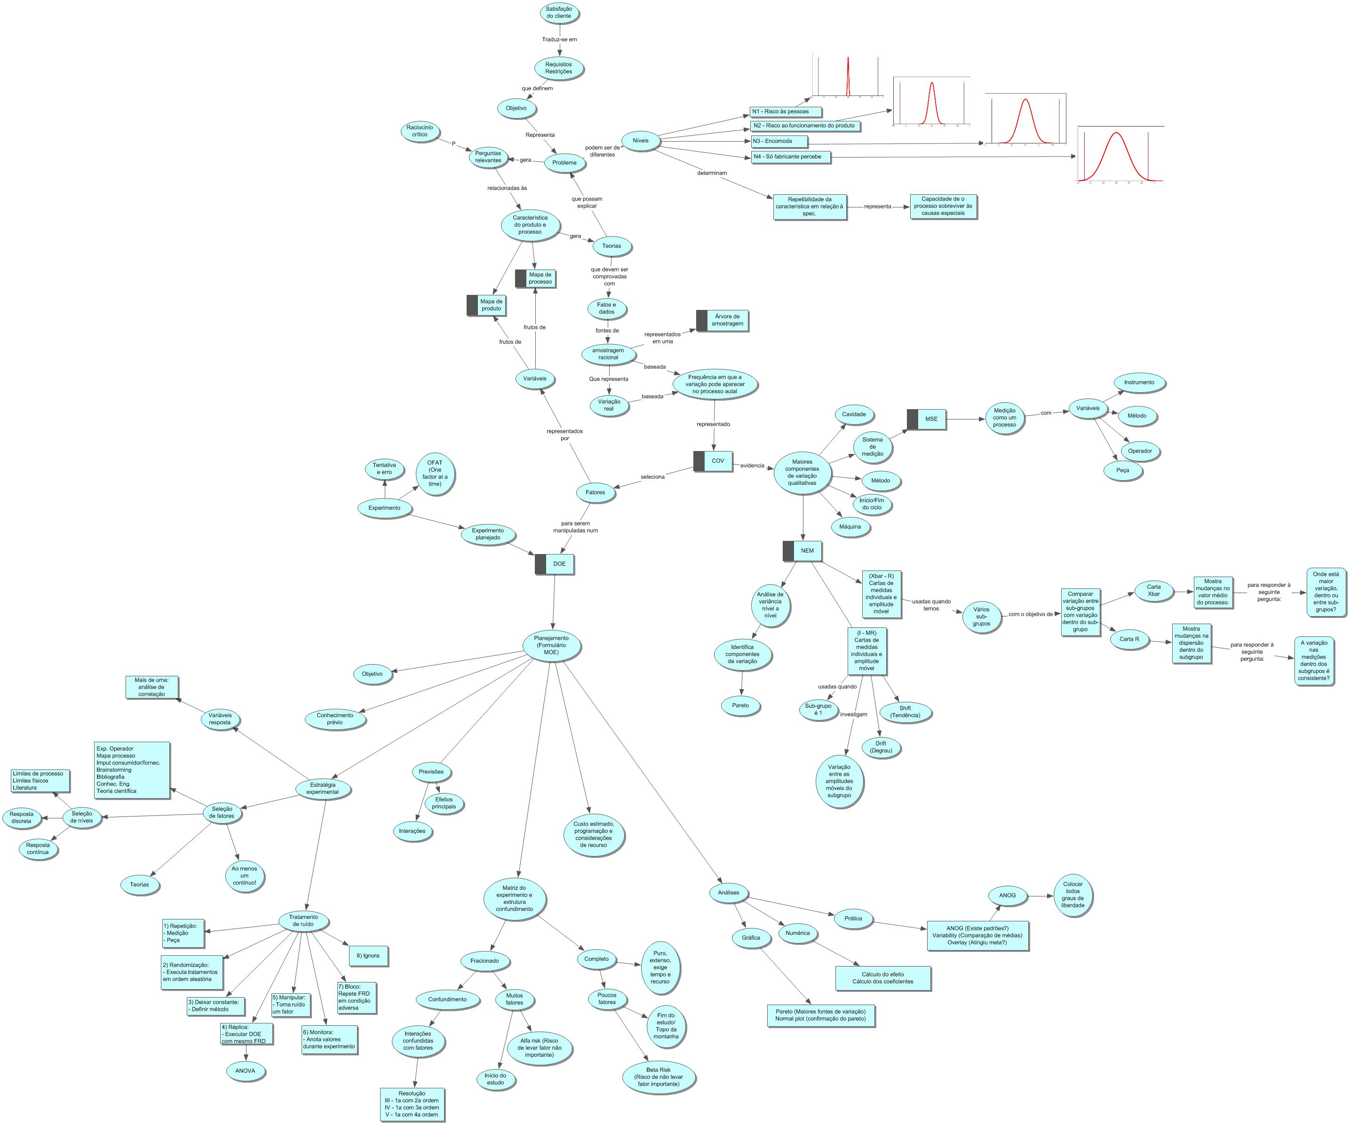
Mapa de Raciocínio

MAPA PROCESSO
TMAP

Y1 = Tensão limite de elasticidade (Sy)
Y2 = Tensão limite de ruptura (Su)
PROJETO:
MAPA DE PROCESSO

 | Fluxograma simplificado:

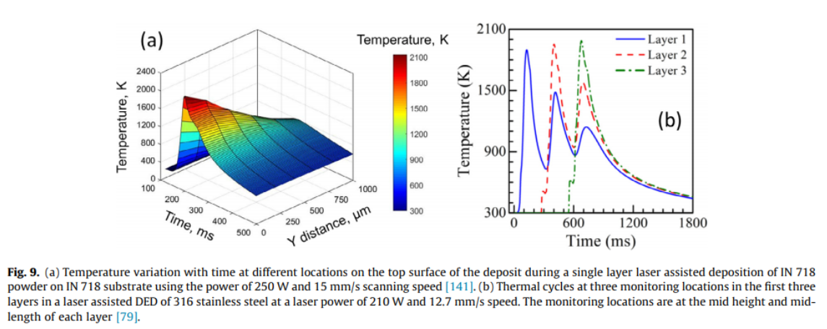

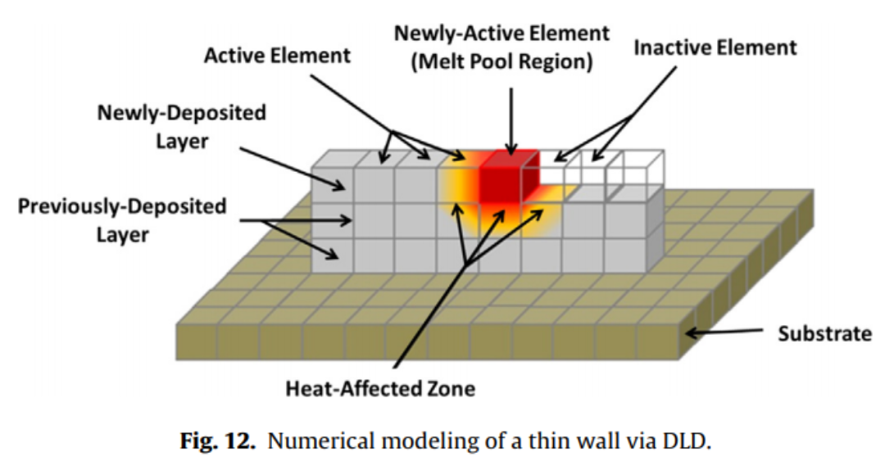

(Debroy, 2017, p. 129)

y2.1 - Capacidade de conversão de energia eletromagnética em calor;
y2.1.1 - Absorbância plana polida;
y2.1.2 - Absorbância efetiva;
y1.1 - Taxa de transferência de calor entre maxels;
y1.2 - Histórico térmico de cada maxel;
y2.1 - Capacidade de conversão de energia eletromagnética em calor;
y2.1.1 - Absorbância plana polida;
y2.1.2 - Absorbância efetiva;
y1.1 - Taxa de transferência de calor entre maxels;
y1.2 - Histórico térmico de cada maxel;

(Thompson, 2015, p. 52)
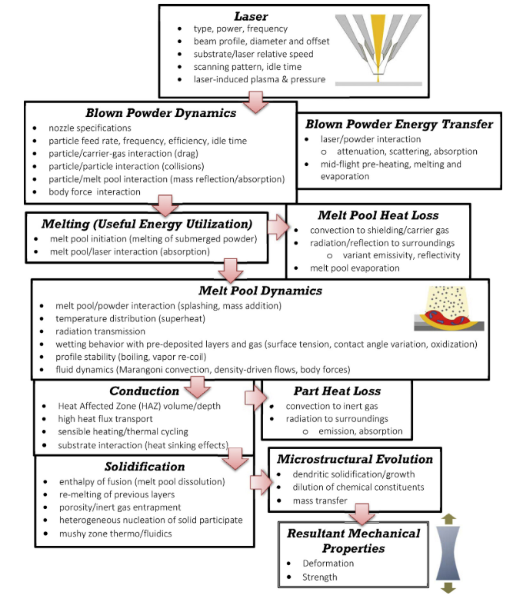
y1.1 - Taxa de transferência de calor entre maxels;
y1.2 - Histórico térmico de cada maxel;
y1.3 - Necessidade de fabricação de suporte;
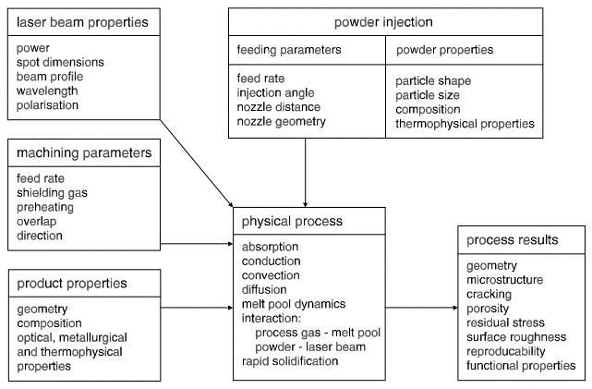

Cc
X
Cr
C
x's
x1 - Razão entre volume do envelope e massa do componente;
x2 - Massa do componente;
x3 - Razão entre área superficial e volume do componente;
x4 - Espessura de parede;
x5 - Altura do componente;
1
Desenvolvimento da geometria
Cc
X
Cr
C
x's
x1 - Características termofísicas do material selecionado;
x2 - Distribuição geométrica das partículas de pó;
2
Seleção da composição de matéria prima
Cc
X
Cr
C
x's
x1 - Características termofísicas do material selecionado;
x2 - Distribuição geométrica das partículas de pó;
3
Seleção da composição de matéria prima

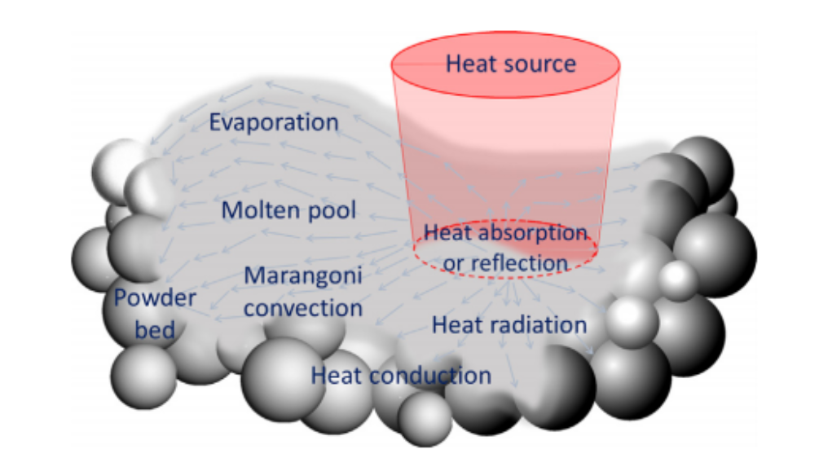

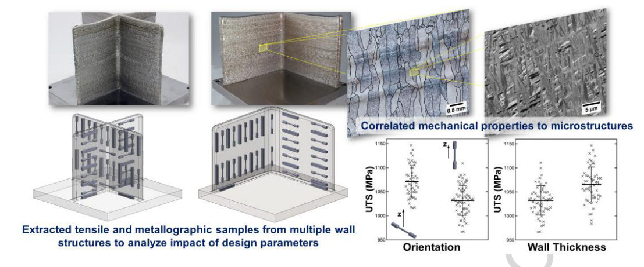

S. M. Thompson, L. Bian, N. Shamsaei, and A. Yadollahi, “An overview of Direct Laser Deposition for additive manufacturing; Part I: Transport phenomena, modeling and diagnostics,” Addit. Manuf., vol. 8, pp. 36–62, 2015.
M. Schneider, “Laser clading with powder effect of some machining parameters on clad properties,” 1998

(Keist et. Al, 2016)

(Debroy, 2017, p. 124)

EQUIPAMENTOS
TMAP

Referências
1 | O Autor
2 | http://came.ufsc.br/2019/04/02/mapeamento-dos-laboratorios/

Timestamp | Laboratório | Ensaio | Maquina | Descrição | Agente | Responsável | e-mail | Telefone | Slecionar | Referência
10/2/19 | LabMat | Ensaio de Tração | MTS Criterio Model 45 |  | FEESC | João Dudy |  |  | S | 1
10/2/19 | LabMat | Ensaio de Compressão | MTS Acumen Electrodynamic Test System |  | FEESC | João Dudy |  |  | S | 1
10/2/19 | LabMat |  | MTS 651 Environmental Chamber |  |  | João Dudy |  |  | S | 1
10/2/19 | LabMat | Ensaio de Dureza | EMCO TEST |  | UFSC | João Dudy |  |  | S | 1
10/2/19 | LabMat | Ensaio de Microdureza | LECO LM100 At |  | FEESC | João Dudy |  |  | S | 1
10/3/19 | Usicon |  |  | Afiadora Werko SWU 200 |  | João Bento Rovaris | - | (48) 3721-4155 |  | 2
10/3/19 | VITROCER |  |  | Agitador magnético com aquecimento/acoplado a termômetro de contato IKA |  | Antonio Pedro Novaes de Oliveira | vitrocer@ufsc.br |  |  | 2
10/3/19 | VITROCER |  |  | Agitador magnético HS 4 IKAMAG |  | Antonio Pedro Novaes de Oliveira | vitrocer@ufsc.br |  |  | 2
10/3/19 | VITROCER |  |  | Agitador Mecânico Digital RW 20 c/ Braçadeira de amarra |  | Antonio Pedro Novaes de Oliveira | vitrocer@ufsc.br |  |  | 2
10/3/19 | LMP |  |  | Amplificador de sinais KISTLER INSTRUMENT AG 5006 |  | Walter Lindolfo Weingaertner |  | 48 3721 9395 |  | 2
10/3/19 | LMP |  |  | Analisador de Sistemas de Controle HP 3563A |  | Walter Lindolfo Weingaertner |  | 48 3721 9395 |  | 2
10/3/19 | VITROCER |  |  | Balança Analítica 200g - Prec. 0,0001g c/ Kit dens. Bal. Anal. 200g |  | Antonio Pedro Novaes de Oliveira | vitrocer@ufsc.br |  | * | 2
10/3/19 | VITROCER |  |  | Balança Semi-Analítica 3200g e prec. 0,01g |  | Antonio Pedro Novaes de Oliveira | vitrocer@ufsc.br |  | * | 2
10/3/19 | LASHIP |  |  | Bancada com morsa para fixação |  | Vitor Juliano de Negri | contato@laship.ufsc.br |  |  | 2
10/3/19 | LabTERMO |  |  | Bancada de medição de empuxo e de forças em superfícies |  | Vicente de Paulo Nicolau | edevaldolab@gmail.com |  |  | 2
10/3/19 | LabSOLAR |  |  | Bancada de teste de coletores solares para aquecimento de água |  | Sérgio Colle | colle@emc.ufsc.br |  |  | 2
10/3/19 | LabSOLAR |  |  | Bancada para confecção de termopares |  | Sérgio Colle | colle@emc.ufsc.br |  | * | 2
10/3/19 | LMP |  |  | Bancada para desenvolvimento de sistemas de controle de dois eixos com guias aerostáticas |  | Walter Lindolfo Weingaertner |  | 48 3721 9395 |  | 2
10/3/19 | LabTERMO |  |  | Bancada para ensaio de bombas centrífugas |  | Vicente de Paulo Nicolau | edevaldolab@gmail.com |  |  | 2
10/3/19 | LabTERMO |  |  | Bancada para estudo da troca de calor em aletas |  | Vicente de Paulo Nicolau | edevaldolab@gmail.com |  | * | 2
10/3/19 | LabTERMO |  |  | Bancada para levantamento da curva de pressão de vapor |  | Vicente de Paulo Nicolau | edevaldolab@gmail.com |  |  | 2
10/3/19 | LabTERMO |  |  | Bancada para visualização de perda de carga |  | Vicente de Paulo Nicolau | edevaldolab@gmail.com |  |  | 2
10/3/19 | LabTERMO |  |  | Banho isotérmico para aferição de sensores de temperatura |  | Vicente de Paulo Nicolau | edevaldolab@gmail.com |  |  | 2
10/3/19 | LabSOLAR |  |  | Banho ultrasônico |  | Sérgio Colle | colle@emc.ufsc.br |  |  | 2
10/3/19 | LabTERMO |  |  | Bomba de calor com instrumentos para análise do ciclo de refrigeração |  | Vicente de Paulo Nicolau | edevaldolab@gmail.com |  |  | 2
10/3/19 | LabSOLAR |  |  | Bomba de vácuo difusora |  | Sérgio Colle | colle@emc.ufsc.br |  |  | 2
10/3/19 | VITROCER |  |  | Bomba de vácuo e ar comprimido 660 mmHg |  | Antonio Pedro Novaes de Oliveira | vitrocer@ufsc.br |  |  | 2
10/3/19 | LabSOLAR |  |  | Bomba de vácuo turbomolecular |  | Sérgio Colle | colle@emc.ufsc.br |  |  | 2
10/3/19 | LabTERMO |  |  | Calibração de medidores de vazão |  | Vicente de Paulo Nicolau | edevaldolab@gmail.com |  | * | 2
10/3/19 | LebM |  |  | Calorímetro Diferencial de Varredura (DSC); |  | Carlos Rodrigo de Mello Roesler | arthur.pgsantos@gmail.com |  | * | 2
10/3/19 | LABSOLDA |  |  | Câmera de alta velocidade (Y4-S2) |  | Regis Henrique Gonçalves e Silva | labsolda@contato.ufsc.br |  | S | 2
10/3/19 | LMP |  |  | Câmera p&b ½ CCD, placa de aquisição e programa dedicado |  | Walter Lindolfo Weingaertner |  | 48 3721 9395 | S | 2
10/3/19 | LABSOLDA |  |  | Câmera térmica |  | Regis Henrique Gonçalves e Silva | labsolda@contato.ufsc.br |  | S | 2
10/3/19 | LebM |  |  | Capela |  | Carlos Rodrigo de Mello Roesler | arthur.pgsantos@gmail.com |  |  | 2
10/3/19 | CERMAT |  |  | Centrífuga |  | Márcio Celso Fredel | m.fredel@ufsc.br |  |  | 2
10/3/19 | Usicon |  |  | Centro de Usinagem 3 eixos com magazine Charles MVC-955 - Comando Siemens |  | João Bento Rovaris |  | (48) 3721-4155 |  | 2
10/3/19 | LMP |  |  | Centro de Usinagem(IBAG) com mancal magnético 40KW 40.000rpm |  | Walter Lindolfo Weingaertner |  | 48 3721 9395 |  | 2
10/3/19 | LABSOLDA |  |  | Chanfradeira |  | Regis Henrique Gonçalves e Silva | labsolda@contato.ufsc.br |  |  | 2
10/3/19 | VITROCER |  |  | Compressor de ar |  | Antonio Pedro Novaes de Oliveira | vitrocer@ufsc.br |  |  | 2
10/3/19 | LabTERMO |  |  | Condução Radial em Cilindro |  | Vicente de Paulo Nicolau | edevaldolab@gmail.com |  |  | 2
10/3/19 | LABSOLDA |  |  | Corte plasma |  | Regis Henrique Gonçalves e Silva | labsolda@contato.ufsc.br |  |  | 2
10/3/19 | LASHIP |  |  | Cossinetes |  | Vitor Juliano de Negri | contato@laship.ufsc.br |  |  | 2
10/3/19 | LabSOLAR |  |  | Criostatos |  | Sérgio Colle | colle@emc.ufsc.br |  |  | 2
10/3/19 | VITROCER |  |  | Cut-off de precisão de baixa velocidade (Struers) |  | Antonio Pedro Novaes de Oliveira | vitrocer@ufsc.br |  |  | 2
10/3/19 | VITROCER |  |  | Destilador de Água |  | Antonio Pedro Novaes de Oliveira | vitrocer@ufsc.br |  |  | 2
10/3/19 | LabSOLAR |  |  | Detector de vazamentos |  | Sérgio Colle | colle@emc.ufsc.br |  |  | 2
10/3/19 | LabMAT |  |  | Dilatômetro |  | Aloísio Nelmo Klein |  | (048) 3721-9268 |  | 2
10/3/19 | LabCET |  |  | Dinamômetro |  | Amir Antonio Martins |  | (48)3721-9390/(48)3721-4013 |  | 2
10/3/19 | LebM |  |  | Dissecadores à vácuo; |  | Carlos Rodrigo de Mello Roesler | arthur.pgsantos@gmail.com |  |  | 2
10/3/19 | LVA |  |  | Diversos analisadores digitais e sistemas de aquisição de múltiplos canais (B&K, LMS, NI, Head-acoustics, etc); |  | Stephan Paul | lva@lva.ufsc.br |  |  | 2
10/3/19 | LVA |  |  | Diversos softwares de análise experimental (B&K Pulse, LMS Test.Lab, NI Labview, HeadAcoustics Artemis, etc) |  | Stephan Paul | lva@lva.ufsc.br |  |  | 2
10/3/19 | LVA |  |  | Diversos softwares de simulação numérica (ESI VA-One, LMS Virtual.Lab, MSC Nastran/Patran, COMSOL, etc.) |  | Stephan Paul | lva@lva.ufsc.br |  |  | 2
10/3/19 | LabMAT |  |  | DMA |  | Aloísio Nelmo Klein |  | (048) 3721-9268 | * | 2
10/3/19 | LVA |  |  | Duas câmaras reverberantes; |  | Stephan Paul | lva@lva.ufsc.br |  |  | 2
10/3/19 | LabMAT |  |  | Durômetros |  | Aloísio Nelmo Klein |  | (048) 3721-9268 |  | 2
10/3/19 | CERMAT |  |  | Durometros Rockwell, Vickers, Brinell e Shore |  | Márcio Celso Fredel | m.fredel@ufsc.br |  |  | 2
10/3/19 | LebM |  |  | Durômetros; |  | Carlos Rodrigo de Mello Roesler | arthur.pgsantos@gmail.com |  |  | 2
10/3/19 | LMP |  |  | Eletroerosão de Penetração ENGEMAQ EDM 200 25 S |  | Walter Lindolfo Weingaertner |  | 48 3721 9395 |  | 2
10/3/19 | LABSOLDA |  |  | Empilhadeira semi-elétrica |  | Regis Henrique Gonçalves e Silva | labsolda@contato.ufsc.br |  |  | 2
10/3/19 | LabTERMO |  |  | Ensaio de ventiladores e medição de velocidade e vazão de ar |  | Vicente de Paulo Nicolau | edevaldolab@gmail.com |  |  | 2
10/3/19 | LabMAT |  |  | Ensaios Mecânicos |  | Aloísio Nelmo Klein |  | (048) 3721-9268 | S | 2
10/3/19 | LVA |  |  | Equip. p/ ensaios de acústica subjetiva (cabeça e torso artificiais KEMAR e HeadAcoustics, equalizadores, fones de ouvido, arranjo de alto-falantes para realidade virtual acústica, etc); |  | Stephan Paul | lva@lva.ufsc.br |  |  | 2
10/3/19 | LVA |  |  | Equip. p/ ensaios em acústica e vibrações (medidores de NPS, calibradores de NPS e de vibração, alto-falantes, excitadores eletrodinâmicos, amplificadores de potencia, mesa giratória para microfones, osciloscópios, tubo de impedânica, etc); |  | Stephan Paul | lva@lva.ufsc.br |  |  | 2
10/3/19 | VITROCER |  |  | Equipamento de análise térmica-Dilatometro Ótico (Misura - TA Instruments) |  | Antonio Pedro Novaes de Oliveira | vitrocer@ufsc.br |  |  | 2
10/3/19 | VITROCER |  |  | Equipamento de análise térmica-DSC/ATD/TG (TA Instruments) |  | Antonio Pedro Novaes de Oliveira | vitrocer@ufsc.br |  | * | 2
10/3/19 | LMP |  |  | Equipamento de Monitoramento por Emissão Acústica PROMETEC GD 200 |  | Walter Lindolfo Weingaertner |  | 48 3721 9395 | S | 2
10/3/19 | LMP |  |  | Equipamento para Afiação de Rebolo Superabrasivos |  | Walter Lindolfo Weingaertner |  | 48 3721 9395 |  | 2
10/3/19 | VITROCER |  |  | Equipamento para medir modulo elástico por frequência de vibração - Sonelastic |  | Antonio Pedro Novaes de Oliveira | vitrocer@ufsc.br |  | S | 2
10/3/19 | LASHIP |  |  | Esmeril |  | Vitor Juliano de Negri | contato@laship.ufsc.br |  |  | 2
10/3/19 | LASHIP |  |  | Esmerilhadeira |  | Vitor Juliano de Negri | contato@laship.ufsc.br |  |  | 2
10/3/19 | CERMAT |  |  | Espectofotometro |  | Márcio Celso Fredel | m.fredel@ufsc.br |  | S | 2
10/3/19 | LebM |  |  | Espectrômetro Infravermelho (FTIR); |  | Carlos Rodrigo de Mello Roesler | arthur.pgsantos@gmail.com |  | S | 2
10/3/19 | LebM |  |  | Estereoscópio; |  | Carlos Rodrigo de Mello Roesler | arthur.pgsantos@gmail.com |  | S | 2
10/3/19 | LABSOLDA |  |  | Estetoscópio com câmera |  | Regis Henrique Gonçalves e Silva | labsolda@contato.ufsc.br |  | S | 2
10/3/19 | LabTERMO |  |  | Estudo da convecção natural e forçada em esferas |  | Vicente de Paulo Nicolau | edevaldolab@gmail.com |  | * | 2
10/3/19 | LabTERMO |  |  | Estudo da convecção natural em placa vertical |  | Vicente de Paulo Nicolau | edevaldolab@gmail.com |  | S | 2
10/3/19 | VITROCER |  |  | Estufa 100 Litros (Mod SP-102/100) c/circ. AR |  | Antonio Pedro Novaes de Oliveira | vitrocer@ufsc.br |  |  | 2
10/3/19 | GRANTE |  |  | Estufas para ensaio de fluência (3 unidades; até 80º C) |  | Paulo de Tarso |  | (48) 3721-9899 |  | 2
10/3/19 | LabTERMO |  |  | Experimento de Reynolds - Vizualização do regime de escoamento |  | Vicente de Paulo Nicolau | edevaldolab@gmail.com |  |  | 2
10/3/19 | LABSOLDA |  |  | Ferritoscópio |  | Regis Henrique Gonçalves e Silva | labsolda@contato.ufsc.br |  |  | 2
10/3/19 | LASHIP |  |  | Ferro de solda para eletrônica |  | Vitor Juliano de Negri | contato@laship.ufsc.br |  |  | 2
10/3/19 | LABSOLDA |  |  | Fonte de bancada 1 canal |  | Regis Henrique Gonçalves e Silva | labsolda@contato.ufsc.br |  |  | 2
10/3/19 | LABSOLDA |  |  | Fonte de bancada 2 canais |  | Regis Henrique Gonçalves e Silva | labsolda@contato.ufsc.br |  |  | 2
10/3/19 | LabMAT |  |  | Forno a vácuo |  | Aloísio Nelmo Klein |  | (048) 3721-9268 | S | 2
10/3/19 | VITROCER |  |  | Forno elevador de fusão 1700 ºC - JUNG (dois cadinhos de platina de 100 cc para 1600°C) |  | Antonio Pedro Novaes de Oliveira | vitrocer@ufsc.br |  | S | 2
10/3/19 | VITROCER |  |  | Forno Mufla 1200 ºC - JUNG |  | Antonio Pedro Novaes de Oliveira | vitrocer@ufsc.br |  | S | 2
10/3/19 | VITROCER |  |  | Forno Mufla 1200 ºC com exaustão - JUNG |  | Antonio Pedro Novaes de Oliveira | vitrocer@ufsc.br |  | S | 2
10/3/19 | VITROCER |  |  | Forno Mufla 1300 ºC - EDG |  | Antonio Pedro Novaes de Oliveira | vitrocer@ufsc.br |  | S | 2
10/3/19 | VITROCER |  |  | Forno Mufla 1700 ºC - EDG |  | Antonio Pedro Novaes de Oliveira | vitrocer@ufsc.br |  | S | 2
10/3/19 | CERMAT |  |  | Forno tipo Mufla (até 1150°C) |  | Márcio Celso Fredel | m.fredel@ufsc.br |  | S | 2
10/3/19 | CERMAT |  |  | Forno Tratamento Térmico (até 1150°C) |  | Márcio Celso Fredel | m.fredel@ufsc.br |  | S | 2
10/3/19 | CERMAT |  |  | Forno Tratamento Térmico (até 1500°C) |  | Márcio Celso Fredel | m.fredel@ufsc.br |  | S | 2
10/3/19 | VITROCER |  |  | Forno Tubular 1300 ºC - JUNG |  | Antonio Pedro Novaes de Oliveira | vitrocer@ufsc.br |  | S | 2
10/3/19 | LabCONF |  |  | Fornos de tratamento térmico |  | Carlos Augusto Silva de Oliveira |  | (48) 3721-7713 | S | 2
10/3/19 | LabMAT |  |  | Fornos Tubulares |  | Aloísio Nelmo Klein |  | (048) 3721-9268 | S | 2
10/3/19 | LMP |  |  | Fresadora CNC ROMI Polaris F400 |  | Walter Lindolfo Weingaertner |  | 48 3721 9395 |  | 2
10/3/19 | Usicon |  |  | Fresadora Ferramenteira |  | João Bento Rovaris |  | (48) 3721-4155 |  | 2
10/3/19 | Usicon |  |  | Fresadora Universal WMW - FUW 315x800 |  | João Bento Rovaris |  | (48) 3721-4155 |  | 2
10/3/19 | LASHIP |  |  | Furadeira de bancada |  | Vitor Juliano de Negri | contato@laship.ufsc.br |  |  | 2
10/3/19 | Usicon |  |  | Furadeira de Coluna - Irmãos Yadoya - FYS38 |  | João Bento Rovaris |  | (48) 3721-4155 |  | 2
10/3/19 | LMP |  |  | Furadeira de Coordenadas WMW BKoE 315x500 |  | Walter Lindolfo Weingaertner |  | 48 3721 9395 |  | 2
10/3/19 | Usicon |  |  | Furadeira Radial Csepel Rfh 75 |  | João Bento Rovaris |  | (48) 3721-4155 |  | 2
10/3/19 | LASHIP |  |  | Furadeiras manuais |  | Vitor Juliano de Negri | contato@laship.ufsc.br |  |  | 2
10/3/19 | LabTERMO |  |  | Gasômetro - medição da vazão de gases |  | Vicente de Paulo Nicolau | edevaldolab@gmail.com |  |  | 2
10/3/19 | LabMAT |  |  | GDOES |  | Aloísio Nelmo Klein |  | (048) 3721-9268 |  | 2
10/3/19 | LABSOLDA |  |  | Gerador de funções |  | Regis Henrique Gonçalves e Silva | labsolda@contato.ufsc.br |  |  | 2
10/3/19 | LabMAT |  |  | Goniômetro |  | Aloísio Nelmo Klein |  | (048) 3721-9268 |  | 2
10/3/19 | VITROCER |  |  | Granulômetro Laser MASTERSIZER 3000E (Malvern) |  | Antonio Pedro Novaes de Oliveira | vitrocer@ufsc.br |  | S | 2
10/3/19 | LabCONF |  |  | Guilhotina a pedal - Corta Chapas |  | Carlos Augusto Silva de Oliveira |  | (48) 3721-7713 |  | 2
10/3/19 | LABSOLDA |  |  | Impressora 3D |  | Regis Henrique Gonçalves e Silva | labsolda@contato.ufsc.br |  | * | 2
10/3/19 | LabROBOTICA |  |  | Impressora 3D |  | Daniel Martins | daniel@emc.ufsc.br |  | * | 2
10/3/19 | CERMAT |  |  | Impressora 3D FDM |  | Márcio Celso Fredel | m.fredel@ufsc.br |  | * | 2
10/3/19 | LabMAT |  |  | Infravermelho |  | Aloísio Nelmo Klein |  | (048) 3721-9268 | * | 2
10/3/19 | LabMAT |  |  | Injetora |  | Aloísio Nelmo Klein |  | (048) 3721-9268 |  | 2
10/3/19 | LabMAT |  |  | Interferômetro |  | Aloísio Nelmo Klein |  | (048) 3721-9268 |  | 2
10/3/19 | LMP |  |  | Lapidadora Esférica |  | Walter Lindolfo Weingaertner |  | 48 3721 9395 | * | 2
10/3/19 | LMP |  |  | Lapidadora Plana |  | Walter Lindolfo Weingaertner |  | 48 3721 9395 | * | 2
10/3/19 | LebM |  |  | Lixadeiras |  | Carlos Rodrigo de Mello Roesler | arthur.pgsantos@gmail.com |  |  | 2
10/3/19 | CERMAT |  |  | Lixadora e Politriz |  | Márcio Celso Fredel | m.fredel@ufsc.br |  |  | 2
10/3/19 | LMP |  |  | Mandriladora |  | Walter Lindolfo Weingaertner |  | 48 3721 9395 |  | 2
10/3/19 | Usicon |  |  | Mandriladora UNION WMW - BFT63 |  | João Bento Rovaris |  | (48) 3721-4155 |  | 2
10/3/19 | LabCONF |  |  | Máquina de desgaste abrasivo |  | Carlos Augusto Silva de Oliveira |  | (48) 3721-7713 |  | 2
10/3/19 | Usicon |  |  | Máquina de Eletroerosão Engemaq EDM 25s |  | João Bento Rovaris |  | (48) 3721-4155 | S | 2
10/3/19 | CERMAT |  |  | Máquina de ensaio 2000 |  | Márcio Celso Fredel | m.fredel@ufsc.br |  |  | 2
10/3/19 | CERMAT |  |  | Máquina de ensaio 20000 |  | Márcio Celso Fredel | m.fredel@ufsc.br |  |  | 2
10/3/19 | LebM |  |  | Máquina de Ensaio de Cisalhamento em prótese de silicone; |  | Carlos Rodrigo de Mello Roesler | arthur.pgsantos@gmail.com |  |  | 2
10/3/19 | LebM |  |  | Máquina de Ensaio de Fadiga em stents vasculares. |  | Carlos Rodrigo de Mello Roesler | arthur.pgsantos@gmail.com |  |  | 2
10/3/19 | LebM |  |  | Máquina de Ensaio de Fadiga Multiaxial em stents vasculares; |  | Carlos Rodrigo de Mello Roesler | arthur.pgsantos@gmail.com |  |  | 2
10/3/19 | LebM |  |  | Máquina de Ensaio de Impacto em prótese de silicone; |  | Carlos Rodrigo de Mello Roesler | arthur.pgsantos@gmail.com |  |  | 2
10/3/19 | GRANTE |  |  | Máquina de Ensaio dinâmico - MTS ACUMEN - (até 100hz e 3kN) |  | Paulo de Tarso |  | (48) 3721-9899 | S | 2
10/3/19 | GRANTE |  |  | Máquina de Ensaio estático - EMIC DL3000 - (até 50kN){máquina com defeito} |  | Paulo de Tarso |  | (48) 3721-9899 | S | 2
10/3/19 | CERMAT |  |  | Máquina de fadiga (acho que eh especificamente para implantes dentários mas não tenho certeza) |  | Márcio Celso Fredel | m.fredel@ufsc.br |  |  | 2
10/3/19 | LabSOLAR |  |  | Máquina de solda-ponto |  | Sérgio Colle | colle@emc.ufsc.br |  |  | 2
10/3/19 | LASHIP |  |  | Máquina de soldagem com eletrodos revestidos C.A. |  | Vitor Juliano de Negri | contato@laship.ufsc.br |  |  | 2
10/3/19 | LabCONF |  |  | Máquina para dobramento de chapas |  | Carlos Augusto Silva de Oliveira |  | (48) 3721-7713 |  | 2
10/3/19 | LebM |  |  | Máquina Universal de Ensaio Dinâmico (fadiga sob flexão, compressão, tração ou torção); |  | Carlos Rodrigo de Mello Roesler | arthur.pgsantos@gmail.com |  | S | 2
10/3/19 | LebM |  |  | Máquina Universal de Ensaio Estático (tração, compressão, torção); |  | Carlos Rodrigo de Mello Roesler | arthur.pgsantos@gmail.com |  | S | 2
10/3/19 | LabCONF |  |  | Máquina universal de ensaios |  | Carlos Augusto Silva de Oliveira |  | (48) 3721-7713 | S | 2
10/3/19 | LabTERMO |  |  | Medição de condutividade térmica - Método fluximétrico |  | Vicente de Paulo Nicolau | edevaldolab@gmail.com |  | S | 2
10/3/19 | LabTERMO |  |  | Medição de emissividade e temperatura sem contato |  | Vicente de Paulo Nicolau | edevaldolab@gmail.com |  | S | 2
10/3/19 | LabTERMO |  |  | Medição de força de jatos d'água sobre superfícies diversas |  | Vicente de Paulo Nicolau | edevaldolab@gmail.com |  |  | 2
10/3/19 | LabTERMO |  |  | Medição de perda de carga |  | Vicente de Paulo Nicolau | edevaldolab@gmail.com |  |  | 2
10/3/19 | LabTERMO |  |  | Medição de velocidade e de vazão do ar com Tubo de Pitot e Tubo de Venturi |  | Vicente de Paulo Nicolau | edevaldolab@gmail.com |  |  | 2
10/3/19 | LMP |  |  | Medidor de vibrações SCHENCK Vibrobalancer 41 |  | Walter Lindolfo Weingaertner |  | 48 3721 9395 |  | 2
10/3/19 | CERMAT |  |  | Mesa agitadora |  | Márcio Celso Fredel | m.fredel@ufsc.br |  |  | 2
10/3/19 | LabTERMO |  |  | Mesa d'água |  | Vicente de Paulo Nicolau | edevaldolab@gmail.com |  |  | 2
10/3/19 | LabMAT |  |  | Microdurômetro |  | Aloísio Nelmo Klein |  | (048) 3721-9268 | S | 2
10/3/19 | LabCONF |  |  | Microdurometro |  | Carlos Augusto Silva de Oliveira |  | (48) 3721-7713 | S | 2
10/3/19 | CERMAT |  |  | Microdurometro Vickers |  | Márcio Celso Fredel | m.fredel@ufsc.br |  | S | 2
10/3/19 | LMP |  |  | Microscópio de ferramentaria Nikon Measurescope |  | Walter Lindolfo Weingaertner |  | 48 3721 9395 | S | 2
10/3/19 | CERMAT |  |  | Microscópio eletrônico de varredura - MEV - de bancada |  | Márcio Celso Fredel | m.fredel@ufsc.br |  | S | 2
10/3/19 | VITROCER |  |  | Microscópio estereoscópio trinocular c/ zoom de 7x ate 30x-ocular wf10x resolucao 1280x1024 c/ sistema de captura de imagem e saida usb - opton |  | Antonio Pedro Novaes de Oliveira | vitrocer@ufsc.br |  | S | 2
10/3/19 | LabCONF |  |  | Microscópio Óptico |  | Carlos Augusto Silva de Oliveira |  | (48) 3721-7713 | S | 2
10/3/19 | LebM |  |  | Microscópios ópticos; |  | Carlos Rodrigo de Mello Roesler | arthur.pgsantos@gmail.com |  | S | 2
10/3/19 | LabMAT |  |  | Microscópios ópticos; |  | Aloísio Nelmo Klein |  | (048) 3721-9268 | S | 2
10/3/19 | LMP |  |  | Mini Retificadora de Alta Velocidade para Canais |  | Walter Lindolfo Weingaertner |  | 48 3721 9395 |  | 2
10/3/19 | GRANTE |  |  | Minifresadora |  | Paulo de Tarso |  | (48) 3721-9899 |  | 2
10/3/19 | GRANTE |  |  | Minitorno - PROXXON |  | Paulo de Tarso |  | (48) 3721-9899 |  | 2
10/3/19 | CERMAT |  |  | Misturador |  | Márcio Celso Fredel | m.fredel@ufsc.br |  | S | 2
10/3/19 | LabMAT |  |  | Misturador |  | Aloísio Nelmo Klein |  | (048) 3721-9268 | S | 2
10/3/19 | LabTERMO |  |  | Módulo com Turbina Pelton |  | Vicente de Paulo Nicolau | edevaldolab@gmail.com |  |  | 2
10/3/19 | VITROCER |  |  | Moinho de alta energia (Periquito) - Servitech |  | Antonio Pedro Novaes de Oliveira | vitrocer@ufsc.br |  |  | 2
10/3/19 | VITROCER |  |  | Moinho de alta energia planetário modelo PM100 (Retsch) |  | Antonio Pedro Novaes de Oliveira | vitrocer@ufsc.br |  |  | 2
10/3/19 | CERMAT |  |  | Moinho de facas |  | Márcio Celso Fredel | m.fredel@ufsc.br |  |  | 2
10/3/19 | VITROCER |  |  | Moinho gira jarros com velocidade controlada - Servitech |  | Antonio Pedro Novaes de Oliveira | vitrocer@ufsc.br |  |  | 2
10/3/19 | CERMAT |  |  | Moinho gira-jarros |  | Márcio Celso Fredel | m.fredel@ufsc.br |  |  | 2
10/3/19 | VITROCER |  |  | Moinho martelo - Servitech |  | Antonio Pedro Novaes de Oliveira | vitrocer@ufsc.br |  |  | 2
10/3/19 | CERMAT |  |  | Moinho periquito (de alta energia) |  | Márcio Celso Fredel | m.fredel@ufsc.br |  |  | 2
10/3/19 | CERMAT |  |  | Moinho planetário (de alta energia) |  | Márcio Celso Fredel | m.fredel@ufsc.br |  |  | 2
10/3/19 | LABSOLDA |  |  | Multímetro Digital |  | Regis Henrique Gonçalves e Silva | labsolda@contato.ufsc.br |  |  | 2
10/3/19 | LabSOLAR |  |  | Multímetros |  | Sérgio Colle | colle@emc.ufsc.br |  |  | 2
10/3/19 | LABSOLDA |  |  | Osciloscópio |  | Regis Henrique Gonçalves e Silva | labsolda@contato.ufsc.br |  |  | 2
10/3/19 | LABSOLDA |  |  | Osciloscópio TBS1152B |  | Regis Henrique Gonçalves e Silva | labsolda@contato.ufsc.br |  |  | 2
10/3/19 | LABSOLDA |  |  | Osciloscópio TDS 1002 |  | Regis Henrique Gonçalves e Silva | labsolda@contato.ufsc.br |  |  | 2
10/3/19 | LabTERMO |  |  | Perda de carga com bomba manual |  | Vicente de Paulo Nicolau | edevaldolab@gmail.com |  |  | 2
10/3/19 | VITROCER |  |  | Phmetro e Condutivímetro (PHTEK) |  | Antonio Pedro Novaes de Oliveira | vitrocer@ufsc.br |  |  | 2
10/3/19 | LabMAT |  |  | Picnicômetro |  | Aloísio Nelmo Klein |  | (048) 3721-9268 |  | 2
10/3/19 | LabSOLAR |  |  | Pirheliômetro |  | Sérgio Colle | colle@emc.ufsc.br |  |  | 2
10/3/19 | LMP |  |  | Placa de aquisição de temperatura HP 88809F |  | Walter Lindolfo Weingaertner |  | 48 3721 9395 |  | 2
10/3/19 | LMP |  |  | Plataforma Piezelétrica KISTLER INSTRUMENT 9257 A (9403) |  | Walter Lindolfo Weingaertner |  | 48 3721 9395 |  | 2
10/3/19 | LMP |  |  | Plataforma Piezelétrica KISTLER INSTRUMENT 9263 A |  | Walter Lindolfo Weingaertner |  | 48 3721 9395 |  | 2
10/3/19 | LMP |  |  | Plataforma Piezelétrica para 4 componentes KISTLER INSTRUMENT AG 9273 |  | Walter Lindolfo Weingaertner |  | 48 3721 9395 |  | 2
10/3/19 | LebM |  |  | Policortes |  | Carlos Rodrigo de Mello Roesler | arthur.pgsantos@gmail.com |  |  | 2
10/3/19 | VITROCER |  |  | Politriz lixadeira - Teclago |  | Antonio Pedro Novaes de Oliveira | vitrocer@ufsc.br |  |  | 2
10/3/19 | LebM |  |  | Politrizes |  | Carlos Rodrigo de Mello Roesler | arthur.pgsantos@gmail.com |  |  | 2
10/3/19 | LabMAT |  |  | Potenciostato |  | Aloísio Nelmo Klein |  | (048) 3721-9268 |  | 2
10/3/19 | LebM |  |  | Prensa de embutimento de amostras; |  | Carlos Rodrigo de Mello Roesler | arthur.pgsantos@gmail.com |  |  | 2
10/3/19 | CERMAT |  |  | Prensa hidraúlica |  | Márcio Celso Fredel | m.fredel@ufsc.br |  |  | 2
10/3/19 | VITROCER |  |  | Prensa hidráulica 10 ton (BOVENAU) |  | Antonio Pedro Novaes de Oliveira | vitrocer@ufsc.br |  |  | 2
10/3/19 | CERMAT |  |  | Prototipadora MDx-40 (Rolland) |  | Márcio Celso Fredel | m.fredel@ufsc.br |  |  | 2
10/3/19 | LABSOLDA |  |  | Radiografia |  | Regis Henrique Gonçalves e Silva | labsolda@contato.ufsc.br |  |  | 2
10/3/19 | LabMAT |  |  | Raman |  | Aloísio Nelmo Klein |  | (048) 3721-9268 |  | 2
10/3/19 | LabMAT |  |  | Reatores à Plasma |  | Aloísio Nelmo Klein |  | (048) 3721-9268 |  | 2
10/3/19 | LabMAT |  |  | Reômetro |  | Aloísio Nelmo Klein |  | (048) 3721-9268 |  | 2
10/3/19 | VITROCER |  |  | Reômetro Rotacional absoluto, modelo HAAKE Viscotester iQ + KIT para líquidos e pastas - cilindros e placas |  | Antonio Pedro Novaes de Oliveira | vitrocer@ufsc.br |  |  | 2
10/3/19 | LMP |  |  | Retificadora Cilíndrica Convencional Cincinnati R-75 |  | Walter Lindolfo Weingaertner |  | 48 3721 9395 |  | 2
10/3/19 | LMP |  |  | Retificadora Cilíndrica Convencional Fortuna ABF 300 |  | Walter Lindolfo Weingaertner |  | 48 3721 9395 |  | 2
10/3/19 | LMP |  |  | Retificadora Cilíndrica Convencional Mello UNS2 600 |  | Walter Lindolfo Weingaertner |  | 48 3721 9395 |  | 2
10/3/19 | LMP |  |  | Retificadora Cilíndrica Convencional Studer OC |  | Walter Lindolfo Weingaertner |  | 48 3721 9395 |  | 2
10/3/19 | Usicon |  |  | Retificadora Cilíndrica Mello UNS-Z |  | João Bento Rovaris |  | (48) 3721-4155 |  | 2
10/3/19 | Usicon |  |  | Retificadora Cilíndrica Zema Pratika Flexa 600l |  | João Bento Rovaris |  | (48) 3721-4155 |  | 2
10/3/19 | LMP |  |  | Retificadora CNC Pratika Flexa 600L |  | Walter Lindolfo Weingaertner |  | 48 3721 9395 |  | 2
10/3/19 | LMP |  |  | Retificadora Óptica de Ferramentaria VEB Mikromat Dresden GDR SWPO 50 |  | Walter Lindolfo Weingaertner |  | 48 3721 9395 |  | 2
10/3/19 | LMP |  |  | Retificadora Plana Convencional VEB Maschinenfabrik SFW 315 |  | Walter Lindolfo Weingaertner |  | 48 3721 9395 |  | 2
10/3/19 | LMP |  |  | Retificadora Plana Convencional VEB Mikromat Dresden SFW 200x600 |  | Walter Lindolfo Weingaertner |  | 48 3721 9395 |  | 2
10/3/19 | LMP |  |  | Retificadora SASL 125 X 250 Cilíndrica sem Centros |  | Walter Lindolfo Weingaertner |  | 48 3721 9395 |  | 2
10/3/19 | LMP |  |  | Retificadora Universal de Ferramentaria WMW SWPO 80 |  | Walter Lindolfo Weingaertner |  | 48 3721 9395 |  | 2
10/3/19 | LASHIP |  |  | Retíficas manuais |  | Vitor Juliano de Negri | contato@laship.ufsc.br |  |  | 2
10/3/19 | LVA |  |  | Salas de aula e reunião; |  | Stephan Paul | lva@lva.ufsc.br |  |  | 2
10/3/19 | LVA |  |  | Salas de experimentos e garagem para ensaios em automóveis; |  | Stephan Paul | lva@lva.ufsc.br |  |  | 2
10/3/19 | LABSOLDA |  |  | Serra Fita |  | Regis Henrique Gonçalves e Silva | labsolda@contato.ufsc.br |  |  | 2
10/3/19 | LabCONF |  |  | Serra fita |  | Carlos Augusto Silva de Oliveira |  | (48) 3721-7713 |  | 2
10/3/19 | Usicon |  |  | Serra fita Franho - FM400 |  | João Bento Rovaris |  | (48) 3721-4155 |  | 2
10/3/19 | LABSOLDA |  |  | Serra Pneumática |  | Regis Henrique Gonçalves e Silva | labsolda@contato.ufsc.br |  |  | 2
10/3/19 | LASHIP |  |  | Serra tico-tico |  | Vitor Juliano de Negri | contato@laship.ufsc.br |  |  | 2
10/3/19 | LebM |  |  | Simulador Hidráulico da articulação do joelho; |  | Carlos Rodrigo de Mello Roesler | arthur.pgsantos@gmail.com |  |  | 2
10/3/19 | LebM |  |  | Simulador Hidráulico da articulação do quadril; |  | Carlos Rodrigo de Mello Roesler | arthur.pgsantos@gmail.com |  |  | 2
10/3/19 | LMP |  |  | Sistema conversor de sinais analógicos para digitais |  | Walter Lindolfo Weingaertner |  | 48 3721 9395 |  | 2
10/3/19 | LMP |  |  | Sistema de aplicação de fluido de corte por névoa I.TERSTEGEN MMKS T150 |  | Walter Lindolfo Weingaertner |  | 48 3721 9395 |  | 2
10/3/19 | LMP |  |  | Sistema de aquisição de dados HP 3497A |  | Walter Lindolfo Weingaertner |  | 48 3721 9395 |  | 2
10/3/19 | LMP |  |  | Sistema de aquisição de imagem digital |  | Walter Lindolfo Weingaertner |  | 48 3721 9395 | S | 2
10/3/19 | LABSOLDA |  |  | Sistema de aquisição de sinais (SAP); 4 equipamentos |  | Regis Henrique Gonçalves e Silva | labsolda@contato.ufsc.br |  |  | 2
10/3/19 | LabSOLAR |  |  | Sistema de calibração de termopares |  | Sérgio Colle | colle@emc.ufsc.br |  | S | 2
10/3/19 | LMP |  |  | Sistema de caliração das Plataformas Piezoelétricas |  | Walter Lindolfo Weingaertner |  | 48 3721 9395 |  | 2
10/3/19 | LabSOLAR |  |  | Sistemas de aquisição de dados |  | Sérgio Colle | colle@emc.ufsc.br |  |  | 2
10/3/19 | LabMAT |  |  | STA |  | Aloísio Nelmo Klein |  | (048) 3721-9268 |  | 2
10/3/19 | LVA |  |  | Tanque para calibração de equipamentos de acústica submarina; |  | Stephan Paul | lva@lva.ufsc.br |  |  | 2
10/3/19 | CERMAT |  |  | Termocicladora |  | Márcio Celso Fredel | m.fredel@ufsc.br |  |  | 2
10/3/19 | Usicon |  |  | Torno CNC Heyligenstaedt Heynumat 10 - Comando Siemens |  | João Bento Rovaris |  | (48) 3721-4155 |  | 2
10/3/19 | Usicon |  |  | Torno CNC ROMI Cosmos 10u mazak |  | João Bento Rovaris |  | (48) 3721-4155 |  | 2
10/3/19 | LMP |  |  | Torno CNC ROMI Cosmos 20U |  | Walter Lindolfo Weingaertner |  | 48 3721 9395 |  | 2
10/3/19 | LABSOLDA |  |  | Torno de bancada |  | Regis Henrique Gonçalves e Silva | labsolda@contato.ufsc.br |  |  | 2
10/3/19 | LMP |  |  | Torno de Precisão KART EKM200 |  | Walter Lindolfo Weingaertner |  | 48 3721 9395 |  | 2
10/3/19 | Usicon |  |  | Torno ROMI - Tormak20 |  | João Bento Rovaris |  | (48) 3721-4155 |  | 2
10/3/19 | LMP |  |  | Torno ROMI Cosmos 10U |  | Walter Lindolfo Weingaertner |  | 48 3721 9395 |  | 2
10/3/19 | Usicon |  |  | Torno ROMI I-45 |  | João Bento Rovaris |  | (48) 3721-4155 |  | 2
10/3/19 | Usicon |  |  | Torno ROMI S20A |  | João Bento Rovaris |  | (48) 3721-4155 |  | 2
10/3/19 | LMP |  |  | Torno Ultraprecisão – Moore |  | Walter Lindolfo Weingaertner |  | 48 3721 9395 |  | 2
10/3/19 | LMP |  |  | Torno Universal (Imor) ROMI P-400 |  | Walter Lindolfo Weingaertner |  | 48 3721 9395 |  | 2
10/3/19 | LMP |  |  | Torno Universal ROMI I-45 |  | Walter Lindolfo Weingaertner |  | 48 3721 9395 |  | 2
10/3/19 | LabSOLAR |  |  | Torre de resfriamento |  | Sérgio Colle | colle@emc.ufsc.br |  |  | 2
10/3/19 | LVA |  |  | Transdutores para ensaios em acústica e vibrações (acelerômetros, microfones, sensores de pressão, vibrômetros a laser, cabeças de impedância, martelos de impacto, sensores de vibração magnéticos, hidrofones, etc); |  | Stephan Paul | lva@lva.ufsc.br |  |  | 2
10/3/19 | LabMAT |  |  | Tribômetro |  | Aloísio Nelmo Klein |  | (048) 3721-9268 |  | 2
10/3/19 | LabTERMO |  |  | Trocador de calor |  | Vicente de Paulo Nicolau | edevaldolab@gmail.com |  |  | 2
10/3/19 | LabTERMO |  |  | Túnel de fumaça para visualização de escoamento externo |  | Vicente de Paulo Nicolau | edevaldolab@gmail.com |  |  | 2
10/3/19 | LabTERMO |  |  | Túnel de vento |  | Vicente de Paulo Nicolau | edevaldolab@gmail.com |  |  | 2
10/3/19 | LABSOLDA |  |  | Ultra som |  | Regis Henrique Gonçalves e Silva | labsolda@contato.ufsc.br |  | S | 2
10/3/19 | VITROCER |  |  | Ultrapycnometer 1200 P/N (Quantachrome Instruments) |  | Antonio Pedro Novaes de Oliveira | vitrocer@ufsc.br |  |  | 2
10/3/19 | VITROCER |  |  | Ultrassom - Unique |  | Antonio Pedro Novaes de Oliveira | vitrocer@ufsc.br |  | S | 2
10/3/19 | CERMAT |  |  | Ultrassom de banho |  | Márcio Celso Fredel | m.fredel@ufsc.br |  |  | 2
10/3/19 | CERMAT |  |  | Ultrassom de ponteira |  | Márcio Celso Fredel | m.fredel@ufsc.br |  |  | 2
10/3/19 | LVA |  |  | Uma câmara anecóica para ensaios de aeroacústica (em construção); |  | Stephan Paul | lva@lva.ufsc.br |  |  | 2
10/3/19 | LVA |  |  | Uma câmara com controle de temperatura (-30 oC a 50 oC) para ensaios de vibração; |  | Stephan Paul | lva@lva.ufsc.br |  | S | 2
10/3/19 | LVA |  |  | Uma câmara semi-anecóica; |  | Stephan Paul | lva@lva.ufsc.br |  |  | 2
10/3/19 | LABSOLDA |  |  | Videoscópio |  | Regis Henrique Gonçalves e Silva | labsolda@contato.ufsc.br |  | S | 2
10/3/19 | CERMAT |  |  | Viscosímetro |  | Márcio Celso Fredel | m.fredel@ufsc.br |  |  | 2

